18
1.8. Структура виробництва м'яса
Structure of meat production
(у відсотках до загального виробництва / percentage to total production)
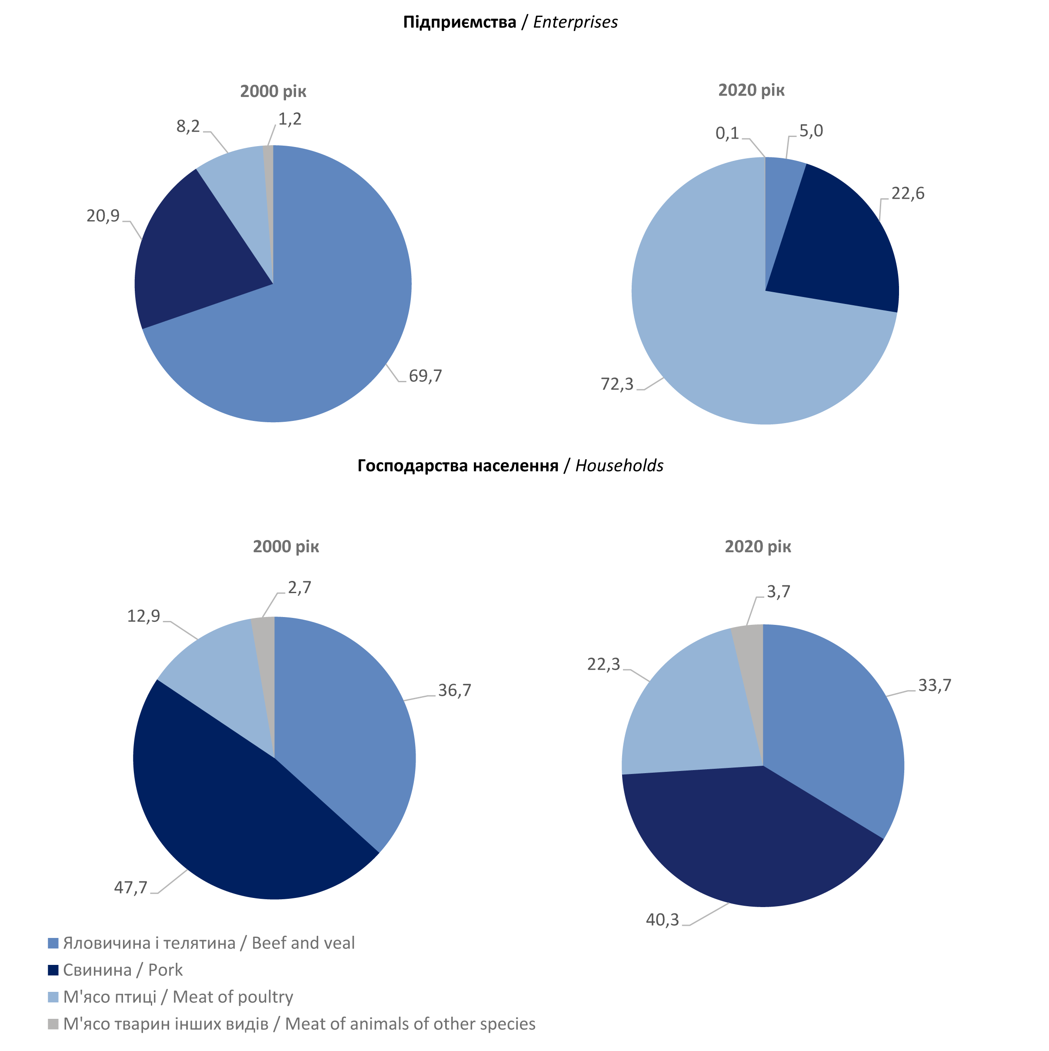

24
1.17. Структура витрат кормів на годівлю сільськогосподарських тварин
Structure of fodders use for agricultural animals
(у відсотках до загального обсягу / percentage to the total volume)

